data
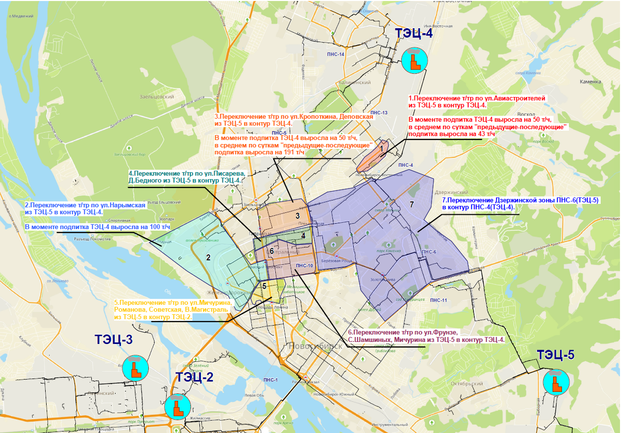
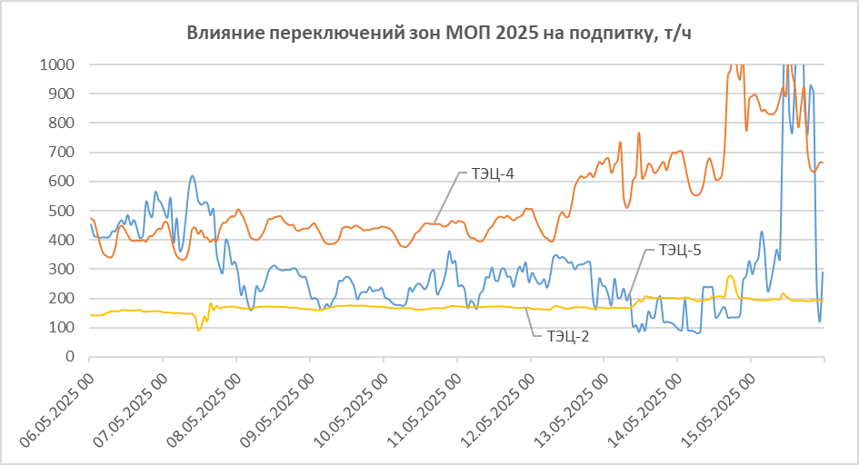
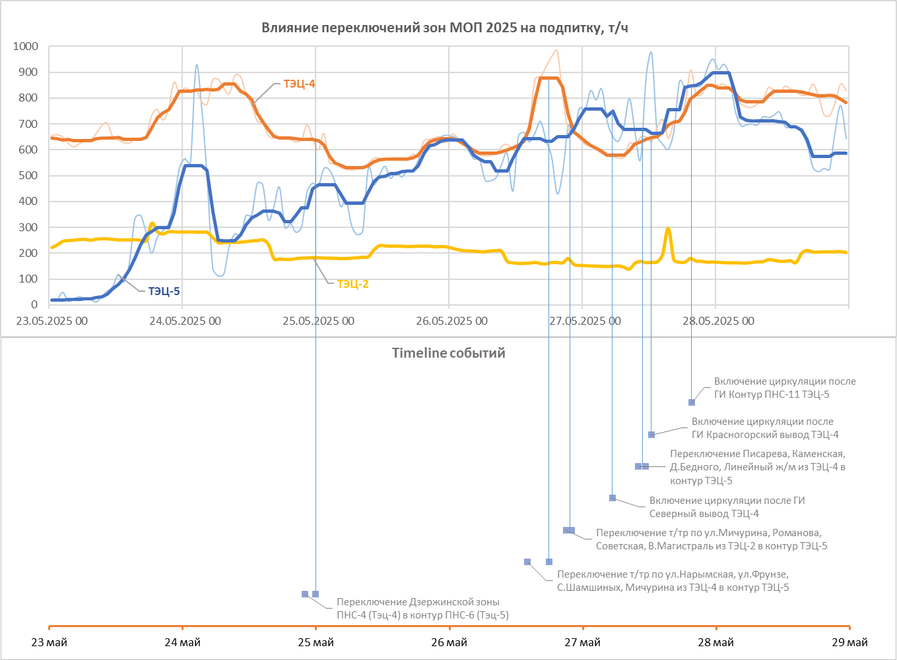
Влияние переключений зон МОП 2025 на подпитку
№ п/п | Источники | РТС | Улицы | ТК | Дата и время переключений | Критерий | Рост подпитки | Снижение подпитки | Изменение подпитки в моменте "предыдущий-последующий час" | Изменение подпитки в среднем по суткам "предыдущие-последующие" | Timeline
1 | Тэц-4 | 4 РТС | Авиастроителей | ПАВ-1 | 2025-05-07 14:15:00 | Переключение т/тр по ул.Авиастроителей из ТЭЦ-5 в контур ТЭЦ-4 | 59 | -309 т/ч ТЭЦ-5 | +50 т/ч ТЭЦ-4 | +59 т/ч ТЭЦ-4 | 1
 | Тэц-5 | 5 РТС |  | 0320, ОП-01303 | 2025-05-07 15:15:00
2 | Тэц-4 | 4 РТС | Челюскинский ж/м, Нарымская |  | 2025-05-12 09:35:00 | Переключение т/тр по ул.Нарымская из ТЭЦ-5 в контур ТЭЦ-4. | 109 |  | +70 т/ч ТЭЦ-4 | +109 т/ч ТЭЦ-4 | 2
 | Тэц-5 | 1 РТС |  | ПАВ-3, 1504-14, 1410 | 2025-05-12 11:10:00
3 | Тэц-4 | 4 РТС | Деповская, Кропоткина, Крестьянская |  | 2025-05-12 15:00:00 | Переключение т/тр по ул.Кропоткина, Деповская из ТЭЦ-5 в контур ТЭЦ-4 |  |  | +50 т/ч ТЭЦ-4
 | Тэц-5 | 5 РТС |  | ПАВ-1131А, 1013, 1312, 1303А | 2025-05-12 16:10:00
5 | Тэц-2 | 1 РТС | Мичурина, Романова, Советская, В.Магистраль |  | 2025-05-13 12:30:00 | Переключение т/тр по ул.Мичурина, Романова, Советская, В.Магистраль из ТЭЦ-5 в контур ТЭЦ-2 | 26 |  | +40 т/ч ТЭЦ-4; +34 т/ч ТЭЦ-2 | +44 т/ч ТЭЦ-4; +26 т/ч ТЭЦ-2 | 4
 | Тэц-5 | 1 РТС |  | 128А, 128Б, 134, ПАВ-3, 416, 421-3 | 2025-05-13 12:40:00
4 | Тэц-4 | 4 РТС | Писарева, Каменская, Д.Бедного, Линейный ж/м |  | 2025-05-13 10:30:00 | Переключение т/тр по ул.Писарева, Д.Бедного из ТЭЦ-5 в контур ТЭЦ-4 | 44
 | Тэц-5 | 1 РТС |  | ПАВ-1131А, 1410, 136-3-15, 142 | 2025-05-13 11:00:00
6 | Тэц-4 | 1 РТС | Фрунзе, Крылова, Мичурина, С. Шамшиных |  | 2025-05-13 15:20:00 | Переключение т/тр по ул.Фрунзе, С.Шамшиных, Мичурина из ТЭЦ-5 в контур ТЭЦ-4
 | Тэц-5 | 1 РТС |  | ПНС-10, 142, 136-3-15, ПАВ-3 | 2025-05-13 16:00:00
7 | Тэц-4 | 5 РТС | Кропоткина, Промышленная, Красина, Трикотажная, Васнецова, Б.Богаткова, Светлая |  | 2025-05-14 12:00:00 | Переключение Дзержинской зоны ПНС-6(Тэц-5) в контур ПНС-4 (Тэц-4) | 58 |  | +60 т/ч ТЭЦ-4 | +58 т/ч ТЭЦ-4 | 7
 | Тэц-5 | 5 РТС |  | ОП-01303, ПНС-6, 1013, ПАВ-1131А, 1312, 0615, 0506 | 2025-05-14 15:45:00
8 | Тэц-4 | 5 РТС | Кропоткина, Промышленная, Красина, Трикотажная, Васнецова, Б.Богаткова, Светлая, Фрунзе |  | 2025-05-24 22:00:00 | Переключение Дзержинской зоны ПНС-4 (Тэц-4) в контур ПНС-6 (Тэц-5) | 65 | -247 т/ч ТЭЦ-4; -15 т/ч ТЭЦ-2 |  | +65 т/ч ТЭЦ-5 | 1
 | Тэц-5 | 5 РТС |  | ОП-01303, ПНС-6, 1013, ПАВ-1131А, ПНС-10, 0506 | 2025-05-25 |  |  |  |  |  | 1
9 | Тэц-4 | 1 РТС | Челюскинский ж/м, Нарымская Фрунзе, Советская, Крылова, Мичурина, С. Шамшиных |  | 2025-05-26 14:00:00 | Переключение т/тр по ул.Нарымская, ул.Фрунзе, С.Шамшиных, Мичурина из ТЭЦ-4 в контур ТЭЦ-5 | 99 |  |  | +99 т/ч ТЭЦ-5 | 2
 | Тэц-5 | 1 РТС |  | ПНС-10, 136а-2, 1605а, 129-26, 134, ПАВ-3, 1504-14, 1410 | 2025-05-26 18:00:00 |  |  |  |  |  | 2
10 | Тэц-2 | 1 РТС | Мичурина, Романова, Советская, В.Магистраль |  | 2025-05-26 21:00:00 | Переключение т/тр по ул.Мичурина, Романова, Советская, В.Магистраль из ТЭЦ-2 в контур ТЭЦ-5 | 15 |  |  | +15 т/ч ТЭЦ-5 | 3
 | Тэц-5 | 1 РТС |  | 128А, 128Б, 134, ПАВ-3, 416, 421-3 | 2025-05-26 22:00:00 |  |  |  |  |  | 3
11 | Тэц-4 | 1 РТС | Писарева, Каменская, Д.Бедного, Линейный ж/м |  | 2025-05-27 10:00:00 | Переключение Писарева, Каменская, Д.Бедного, Линейный ж/м из ТЭЦ-4 в контур ТЭЦ-5 | 83 |  |  | +83 т/ч ТЭЦ-5 | 5
 | Тэц-5 | 5 РТС |  | ПАВ-1131А, 1410, 136а-2, 1605а, ПАВ-1013а | 2025-05-27 11:15:00 |  |  |  |  |  | 5
12 | Тэц-4 | 4 РТС | Северный вывод |  | 2025-05-27 05:25:00 | Включение циркуляции после ГИ Северный вывод ТЭЦ-4 | 239 |  |  | +239 т/ч ТЭЦ-4 | 4
 |  |  |  |  |  |  |  |  |  |  | 4
13 | Тэц-4 | 4 РТС | Красногорский вывод |  | 2025-05-27 12:20:00 | Включение циркуляции после ГИ Красногорский вывод ТЭЦ-4 | 263 |  |  | +263 т/ч ТЭЦ-4 | 6
 |  |  |  |  |  |  |  |  |  |  | 6
14 | Тэц-5 | 5 РТС | Контур ПНС-11 |  | 2025-05-27 19:35:00 | Включение циркуляции после ГИ Контур ПНС-11 ТЭЦ-5 | 138 |  | +138 т/ч ТЭЦ-5 |  | 7
 |  |  |  |  |  |  |  |  |  |  | 7

